요구사항
병원 요구사항 정리 (인사연동에 필요한 고객측 요구사항을 기입해주십시요)

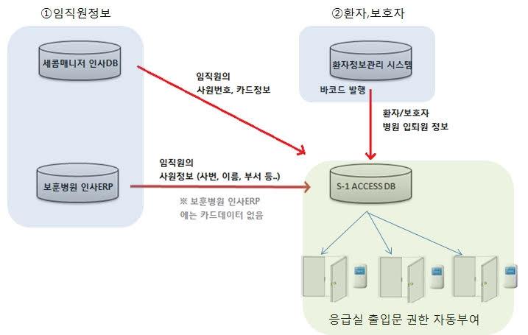 출입장소 : 전 병동 출입문 (예시) 사용DB : Oracle (인사연동 ERP / 환자정보시스템) 1.임직원정보(예시) - 연동주기 : 1일 1회 (업데이트 건에 대해서 select 결과 가져오는 방식) - 권한대상 : 모든 임직원은 응급실 출입허용 - 출입매체 : RF카드 (세콤매니저 사용중) - 사원번호 : 6자리 ( 0포함한 숫자 + 문자) 2. 임직원 외 (환자/보호자/청소업체) (예시) - 연동주기 : 3분 ---> 추후 협의필요 - 응급실 권한 대상 : 환자, 보호자, 청소업체(?) - 출입매체 : 바코드 - 바코드 발급 시스템 도입 예정 [추후 일정] (예시) - 사용 중인 바코드 형식 없으므로 도입 시 바코드 사양 정립 필요 - 바코드 대상자 및 연동 필드(환자 방문 목적, 보호자 바코드 발급 가능 인원수 등) 사양 정립 필요 - 청소업체 대상자 등록은 어디에서? |  |  |  | <----고객측 인사연동 전체구성도를 작성하여 활용합니다.

구분 |  |  | 고객측 답변
1 | 구축일정 | * 서버구축일정 공유

2 | 서버 원격 접속 방법 | 원격지원 접속 가능 여부 or VPN 신청여부 확인필요 네트워크 인터넷 연결 구성 완료 여부 | 팀뷰어 원격지원 가능 (예시)

3 | 연동방식 | (예시) 출입통제 DB / MS-SQL 2014 (유료버전) 고객사 DB : 오라클 (임직원 인사ERP / 환자정보시스템) 오라클 DB 접속설정 정보 공유 필요함 (TNSNames.ora 필요) 바코드발급시스템 도입여부 [연동시 특이사항] 환자는 바코드가 발급되지만, 보호자는 발급이 되지않는다. 보호자 출입권한 자동생성 규칙 설계필요 환자는 바코드 손목팔찌, 보호자는 바코드 프린터에서 출력된 라벨을 목걸이에 붙여사용
4 | 출입 권한 전송 | 환자정보 : 3분주기 / 임직원정보 : 1일 1회 출입권한 부여

개발 최소화를 위한 기본 인사연동에 필요한 고객사 지원 항목
* 원격지원 가능 (AnySupport, 팀뷰어, VPN등의 원격지원 소프트웨어를 통한 프로그램개발)
* 인사연동을 위해 DB테이블을 직접 생성 (HRPersonTable1, HRPersonTable2) 병원측 자체DB에 정보를 INSERT / UPDATE 작업 지원
-Table 기입정보탭 참조
* HRPersonTable1 에 기입되는 정보는 [임직원]그룹에, HRPersonTable2 에 기입되는 정보는 [환자]그룹으로 고정하여 등록함.
-해당그룹에 준하는 출입기본권한 부여
* 오라클서버인경우 원격접속접속정보를 포함하고있는 TNSNAMES.ORA 파일 및 접속계정 ( ID / PASSWORD ) 제공

